見本
長工組 内装のことならお任せ屋 |  |  |  |  |  |  |  |  |  |  |  | 募集期間： |  |  |  |  |  | ( | 夏季 |  |  |  | ) | 休業中

★創業４２年★あなたの感性を活かして一緒に働きましょう！

長崎バス 道の尾バス停 |  |  | から徒歩 |  |  | 7 |  | 分
 | 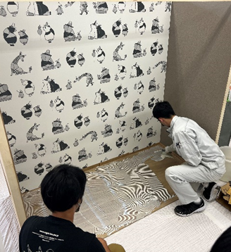 |  |  |  |  |  |  |  |  | 職 種 |  |  | ［Ａ］＜建設業＞内装業／クロス張り（補佐）

 |  |  |  |  |  |  |  |  |  | 給 与 |  |  | 時給 |  |  | 1,100 |  |  |  |  | 円

 |  |  |  |  |  |  |  |  |  | 勤務時間 |  |  | ８ |  |  | 時 | ００ |  |  | 分 | ～ |  |  | １７ |  | 時 | ００ |  | 分

 |  |  |  |  |  |  |  |  |  | 会社紹介 |  |  | 昭和５５年に設立し、今年で創業４３年目を迎えます。内装工事を得意とし、お客様のニーズにこたえる品質の高い仕事をしています。お客さの紹介での仕事も多く、業績は順調に伸びています。大手のゼネコンからの仕事もあります。若い人材を必要としています。一緒に働きましょう。

HP http://www2.nagasaki-th.ed.jp/

📄募集情報

職 種 |  | ［Ａ］＜建設業＞内装業／クロス張り（補佐）

 |  | ■お仕事詳細

 |  | 壁や床にクロスを張るお仕事です。職人さんと現場に同行し、道具の準備・片付け、クロスを張る（補佐）ことなどをお願いします。

 |  | ■勤務時間

 |  | 時間 |  | ： | ８ |  |  | 時 | ００ |  | 分 | ～ |  |  | １７ |  |  | 時 | ００ |  |  | 分

 |  | 曜日 |  | ：

 |  | ■その他の勤務条件

 |  | 最低勤務日数 |  |  |  |  | ： | 週 |  | 2 | 日 |  |  | 募集期間 |  |  |  | : | 7 |  | / | 22 |  | ～ | 8 |  | / | 2

対象となる学科

勤務地 |  | 長崎県長崎市岩屋町４１番２２号 ※ 現場は仕事によって変わりますので、会社に集合してから向かいます

給 与 |  | 給与 |  | ： | 時給 |  |  | 1,100 |  |  |  | 円

 |  | ■給与支払方法／手当

 |  | 交通費 |  | ： | 全額支給 |  |  |  |  |  |  |  | その他手当 |  |  |  |  | ： | 残業手当

待遇・福利厚生 |  | ■待遇

 |  | 作業服貸与あり

備 考 |  | 募集人数 |  |  | : | １～２ |  |  |  | 名 |  | ※ 会社が休みとしている日が別途あります

📃応募情報

応募方法 |  | 問合せ担当者名 |  |  |  |  |  | ： | 総務課 長工 太郎

 |  | 問合せ受付時間 |  |  |  |  |  | ： | 9 |  | 時 |  | ～ |  | 16 |  |  | 時

 |  | 履歴書必要

問い合わせ番号 |  | ０９０－××××－〇〇〇〇

🏢会社情報

社名（店舗名） |  | 株式会社長工組 内装のことならお任せ屋

会社事業内容 |  | 内装業全般

会社住所 |  | 〒852-8052 長崎県長崎市岩屋町４１番２２号

